상품제안서
드리온 PD 65W CtoC 스트랩 숏케이블 | 상품코드: S42475

 |  |  |  |  |  |  | 02-713-8555 | www.synergygift.co.kr
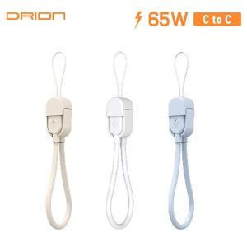

【상세/제작정보】

【인쇄/포장옵션】 | 레이저 / 포장지포장

【공급단가】 | 수량 | 100~ | 500~ | 1,000~ | 3,000~ | 5,000~
*VAT별도 | 단가 | 910원 | 885원 | 855원 | 830원 | 815원

【상품 URL】 | https://www.synergygift.co.kr:443/src/goods_detail.php?gdno=42475

